Sheet1
1 | githubにレポジトリを作成する
 | レポジトリ名 |  | n225trader

 | 作成終了 メッセージ
 |  | …or create a new repository on the command line
 |  | echo "# n225trader" >> README.md
 |  | git init
 |  | git add README.md
 |  | git commit -m "first commit"
 |  | git branch -M main
 |  | git remote add origin https://github.com/takezo1004/n225trader.git |  |  |  | 重要 | pushコマンドで送信するURL
 |  | git push -u origin main
 |  |  |  |  |  |  |  | 対象

2 | ローカル環境でローカルレポジトリを作成する
 |  | /Users/ユーザー名」以下にディレクトリを作成しています。
 |  | ディレクトリ名 |  | takao2/github

3 | ディレクトリを作成したら、「git init」コマンドでローカルリポジトリを作成します。
 |  | コマンドプロンプトを起動
 |  | ディレクトリを移動する |  |  | cd

 |  | 以下のように表示されたら成功です！

 | Githubにアップしたいファイルとディレクトリをコミットします。
 |  | git add .

 |  | 日本語のファイル名は使用できない
 |  | git commit -m "first commit"

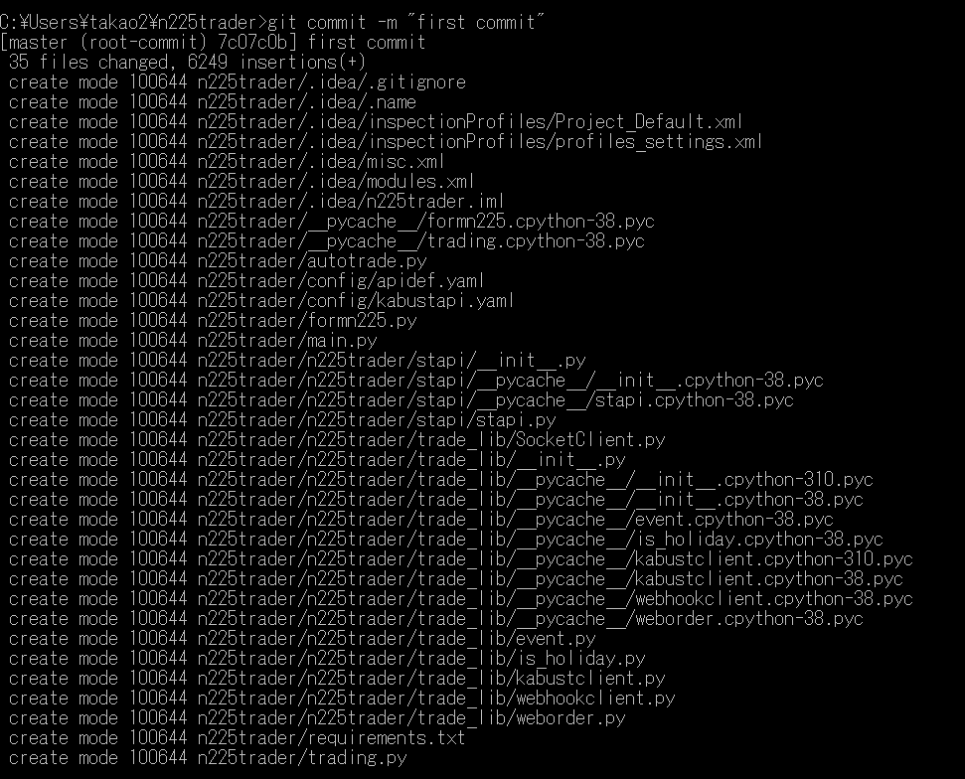

 |  | まだgithubにはディレクトリは出来ていない

 | リモートリポジトリを登録する
 |  | Githubで作成したリポジトリを、リモートリポジトリとして登録します。
 |  | githubでリポジトリを作成した時のURLを設定する

 | ローカルのファイルアップロード

